Feuil1
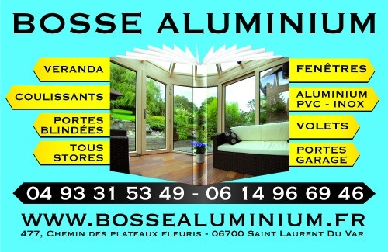
 |  | St Laurent du Var le 13 février 2016

 |  |  | ASSURANCES

Fax : 04 93 26 33 01 / Email: contact@bossealuminium.fr

Décennale, responsabilité civile | MAAF assurance Bd de la californie

Véhicules | MAAF assurance Bd de la californie

A jour ce jour, payement 750,00 € car la Société Générale à changer mon
compte bancaire et tous mes prélèvements sont rejetés dans l'attente
que les prélèvements se fasse sur le nouveau compte.

